Instructivo de Formato 2
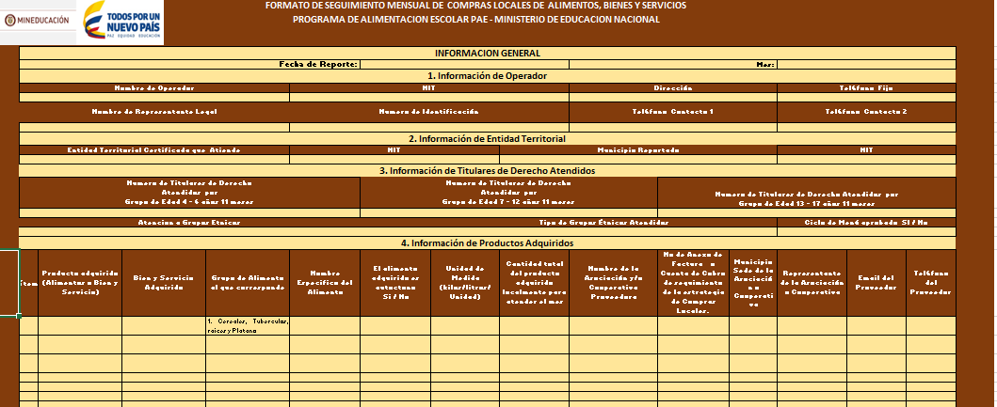
Información General:
1. Fecha de Reporte: Se digita en el formato /de/mm/a/ la fecha de diligenciamiento del formato.
2. Mes: se registra el mes reportado.

Información de Operador:
1. Nombre de Operador: diligenciar el nombre del operador registrado en el contrato de constitución de Unión Temporal o Certificado de Cámara de Comercio.
2. NIT: en caso de tener cámara de comercio diligenciar este campo.
3. Dirección: en esta casilla se registra la dirección completa seguida el municipio y departamento. Ej.: Urbe Marciría Cr 23 No 44 - 18 Buga - Valle.
3. Teléfono Fijo: diligenciar el indicativo entre paréntesis seguido el numero fijo de las oficinas de atención del . Ej. ( 5) 88888.
4.Nombre de Representante, Numero de Identidad y teléfonos: se registra el nombre completo del representante legal del operador, el numero de identificación y dos teléfonos de contactos diferentes al teléfono fijo anteriormente antes registrado.

Información de Entidad Territorial:
1. Entidad Territorial Certificada - ETC: se registra el nombre de la Entidad Territorial a Reportar la Demanda de Alimentos, Bienes y Servicios .
2. Municipio Reportado: espacio para diligenciar el municipio no certificado a reportar perteneciente a la ETC antes registrada.
3. NIT: se registra el NIT correspondiente a la ETC y el municipio especificado.

Información de Titulares de Derecho Atendidos:
Digite el numero de titulares de derecho atendidos por Grupo Etareo.

Información de Productos Adquiridos
1. Ítem: relacione el consecutivo de acuerdo con el numero de productos relacionados.
2. Producto adquirido ( Alimentos o Bien y Servicio): indique en la casilla si el producto es un alimento o bien y servicio.
3. Bien y Servicio: en caso de que el producto adquirido sea un bien y servicio clarifique el tipo.
4. Grupo de Alimento al que corresponde: de acuerdo con el alimento a registrar, se verifica en la pestaña "Grupos Alimentos", a cual corresponde y lo seleccionamos.
5. Nombre Especifico del Alimento: : casilla donde se registra el nombre especifico de los alimentos a adquiridos que corresponde al grupo de alimento seleccionado .
6. El Alimento Adquirido es autóctono Si / No : indique si el alimento adquirido es autóctono o no.
7. Unidad de medida ( Kilo, Litros, Unidad): diligencie la unidad de medida utilizada.
8.Cantidad total de Producto adquirido localmente para atender el mes: diligencia la totalidad del producto adquirido en el mes.
9. Diligencie la información relacionada con la Asociación y/o Cooperativa Proveedora.

